簡易画面イメージ
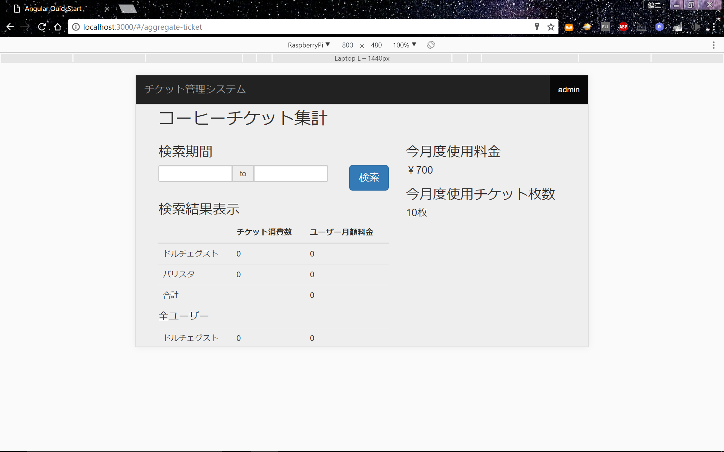
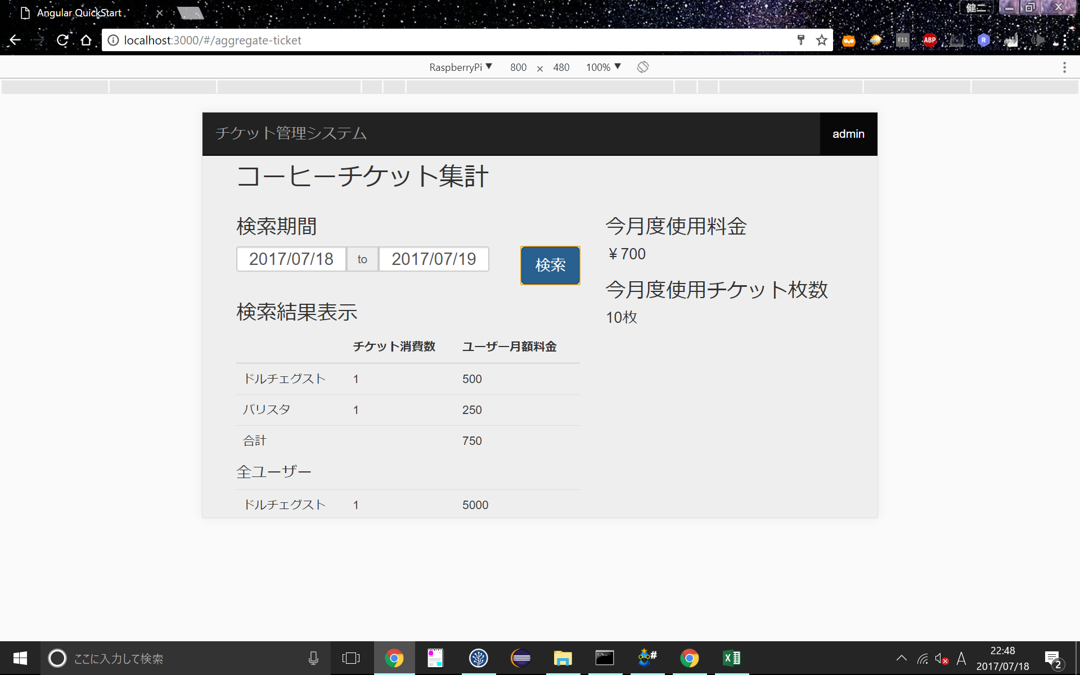
画面イメージ

コーヒーチケット集計
今月度使用料金

\999,999
今月度使用チケット枚数
99999枚
 | 検索結果表示
 |  | チケット消費数 | ユーザー月額料金
 | ドルチェグスト | ～枚 | \
 | バリスタ | ～枚 | \

月
年
日
～
年
月
日
検索

